Sheet1


وزارة التخطيط التنموي والإحصاء
Ministry of Development and Staistics

إحصاءات البنوك والتأمين
Banks and Insurance
2016

First
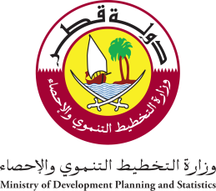 State of Qatar Ministry of Development Planning and Statistics Economic Statistics and National Accounts Department |  | دولـــــــــــة قــطــــــــــر وزارة التخطيط التنموي والإحصاء إدارة الإحصاءات الاقتصادية و الحسابات الوطنية

 | النشرة السنوية لإحصاءات البنوك والتأمين The Annual Bulletin of Banks and Insurance 2016

العدد التاسع والعشرون 29th Issue

